LETRA B
x | n | X~ Gama(a,b) |  |  |  |  |  | N~Binomial Negativa |  |  |  |  |  |  | S~Binomial Negativa Composta |  |  |  |  |  |  | Premio Puro
100 | 400
150 | 250 | E[X] | V[X] | DP[X] | CV[X] | b | a | E[N] | V[N] | DP[N] | CV[N] | r | p | q | E[S] | V[S] | DP[S] | CV[S] | r | p | q | E[S] | Z(1-a) | DP[S] | PP
200 | 200 | 316.66666667 | 66666.666667 | 258.19888975 | 0.8154 | 0.00475 | 1.5042 | 166.66666667 | 21506.6667 | 146.6515 | 0.87990908621 | 1.3017 | 0.0077 | 0.9923 | 52777.777778 | 2167751851.9 | 46559.122112 | 0.8822 | 1.3017 | 0.0077 | 0.9923 | 52777.777778 | 1.645 | 46559.122112 | 129360.73602
250 | 100
400 | 40 | Isolando o parametro beta pela formula da variancia |  |  |  |  |  | Isolando o parametro r pela formula da esperança
800 | 10 | Vx=a/b^2 |  |  |  |  |  |  |  |  |  |  |  |  | Pela formula da distribuição
 |  | Vx=Ex*b/b^2 |  |  |  |  |  | p | 0.0077 |  |  |  |  |  | E[S]
 |  | Vx=Ex/b |  |  |  |  |  |  |  |  |  |  |  |  | 52777.777778
 |  | b=Ex/Vx |  |  |  |  |  | q | 0.9923

 |  | b | 0.0048 |  |  |  |  | Isolando o parametro beta pela formula da variancia

 |  | Isolando o parametro alfa pela formula da esperança |  |  |  |  |  | r | 1.3017

 |  | Ex=a/b
 |  | a=Ex*b

 |  | a | 1.5042

 |  | encontrando o parametro beta pelo metodo dos momentos
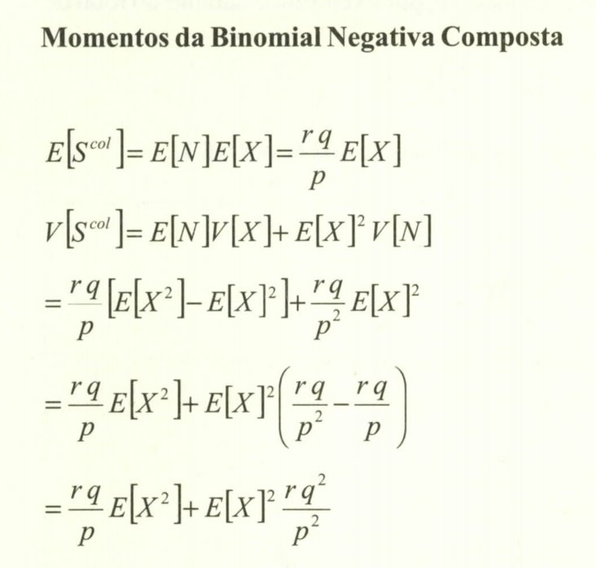
 |  | b | 0.0048

 |  | encontrando o parametro alfa pelo metodo dos momentos

 |  | a | 1.5042

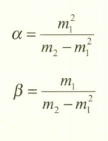
 |  |  |  | m1 é a média
 |  |  |  | m2 é E[x^2]
 |  |  |  | m2-m1^2 é a variancia

